CTCEKMAN
CÂBLES • CHAÎNES • ELINGUES • CORDAGES • ACCESSOIRES DE LEVAGE

ESTEVELLES LE :

CERTIFICAT DE CONTRÔLE

Nous certifions avoir contrôlé l'élingue par un essai sur le banc de traction à 1,5 fois la CMU, comme
nous autorise la loi en vigueur. Les accessoires désignés ci dessous sont conformes aux règles de
sécurité qui lui sont applicables suivant la directive européenne 2006/42/CE et les normes en vigueur.

Commande client N°
Bon de livraison N°
Contact
Désignation : | 1 crochet emerillon CEK assemblé avec une manille HR Lyre Vissée.
Longueur utile :
Accessoires:
CMU (kg) sur l'ensemle des brins:
C.M.U : Charge maximum d'utilisation pour l'ensemble des brins sur un angle de 0 à 90°.

Charge de traction (kg) (CMUx1,5) : | 0
Coefficient de sécurité : | 4

Observations/Autre :

Nouveau repérage : CT N° |  | Ancien : N°CT

Date limite de contrôle : | 2017-06-08
Notice d'utilisation jointe:

Veillez à prendre connaissance de la notice avant utilisation du matériel.
 | 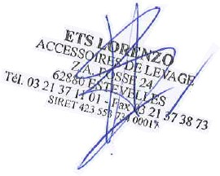
Le code du travail oblige toute personne qui utilise des matériels et accessoires de levage
et de sécurité à faire vérifier ses équipements une fois par an. (article R.233-11)

Z.A Fosse 24 - Avenue de la Fosse - 62880 ESTEVELLES - Tél. : 03.21.37.11.01 - Fax : 03.21.37.38.73 E-mail : lorenzo.levage@gmail.com - Site : www.lorenzolevage.com N°identification T.V.A./ SIRET : FR14 423 553 734 / 00017 - NAF : 4663Z

